1998
Nº de pacientes: | 902
Nº de atributos: | 24 |  | Métricas
Pacientes de la clase 0: | 830 | 92.02% | Resultados (ejemplos con mismo peso) |  |  |  |  | Resultados (class_weight=‘balanced')
Pacientes de la clase 1: | 72 | 7.98% | Accuracy | F1 Score | Recall | Precision | F-Beta Score | Accuracy | F1 Score | Recall | Precision | F-Beta Score
 | Sistemas | Dummy Classifier | 0.9202 | 0 | 0 | 0 | 0 | - | - | - | - | -
 |  | Árbol de decisión | Beta = 0.25 |  |  |  |  | Beta = 1
 |  |  | 0.928 | 0.3367 | 0.2482 | 0.5862 | 0.5333 | 0.8004 | 0.3609 | 0.7054 | 0.2467 | 0.3609
 |  |  | Beta = 0.5 |  |  |  |  | Beta = 1.5
 |  |  | 0.9224 | 0.2948 | 0.2196 | 0.5112 | 0.3867 | 0.7617 | 0.3497 | 0.8018 | 0.2276 | 0.4433
 |  |  | Beta = 1 |  |  |  |  | Beta = 2
 |  |  | 0.9069 | 0.2158 | 0.175 | 0.3107 | 0.2158 | 0.7117 | 0.3295 | 0.8732 | 0.2046 | 0.523
 |  |  | Beta = 2 |  |  |  |  | Beta = 3
 |  |  | 0.908 | 0.2277 | 0.1893 | 0.3667 | 0.2015 | 0.7117 | 0.3337 | 0.8875 | 0.2069 | 0.6625
 |  | Regresión logística | Beta = 0.5 |  |  |  |  | Beta = 1
 |  |  | 0.9146 | 0.2506 | 0.1786 | 0.4567 | 0.3389 | 0.786 | 0.3768 | 0.7911 | 0.2494 | 0.3768
 |  |  | Beta = 1 |  |  |  |  | Beta = 2
 |  |  | 0.9157 | 0.2728 | 0.1929 | 0.5067 | 0.2728 | 0.786 | 0.3805 | 0.8036 | 0.2514 | 0.5535
 |  |  | Beta = 2 |  |  |  |  | Beta = 3
 |  |  | 0.9157 | 0.2728 | 0.1929 | 0.5067 | 0.2179 | 0.7816 | 0.3773 | 0.8036 | 0.2488 | 0.6524
 |  | Random Forest | Beta = 0.25 |  |  |  |  | Beta = 0.5
 |  |  | 0.9224 | 0.203 | 0.1375 | 0.5267 | 0.4252 | 0.9047 | 0.2982 | 0.2589 | 0.494 | 0.3703
 |  |  | Beta = 0.5 |  |  |  |  | Beta = 0.75
 |  |  | 0.9246 | 0.2186 | 0.15 | 0.51 | 0.3186 | 0.8747 | 0.3565 | 0.4375 | 0.3822 | 0.3515
 |  |  | Beta = 0.75 |  |  |  |  | Beta = 1
 |  |  | 0.9246 | 0.258 | 0.1786 | 0.5433 | 0.2978 | 0.8314 | 0.3781 | 0.6089 | 0.2804 | 0.3781
 |  |  | Beta = 1 |  |  |  |  | Beta = 1.25
 |  |  | 0.9257 | 0.2639 | 0.1804 | 0.5767 | 0.2748 | 0.827 | 0.3781 | 0.6339 | 0.2744 | 0.4132
 |  |  | Beta = 2 |  |  |  |  | Beta = 2
 |  |  | 0.9257 | 0.2639 | 0.1804 | 0.5767 | 0.2057 | 0.8237 | 0.3952 | 0.7018 | 0.2794 | 0.5321
 |  |  | Beta = 10 |  |  |  |  | Beta = 5
 |  |  | 0.9257 | 0.2639 | 0.1804 | 0.5767 | 0.1815 | 0.8237 | 0.3952 | 0.7018 | 0.2794 | 0.6603
 |  | SVC con kernel lineal | Beta = 0.5 |  |  |  |  | Beta = 0.25
 |  |  | 0.9257 | 0.2906 | 0.2071 | 0.55 | 0.3979 | 0.786 | 0.3893 | 0.8446 | 0.2544 | 0.2652
 |  |  | Beta = 1 |  |  |  |  | Beta = 0.5
 |  |  | 0.9257 | 0.2906 | 0.2071 | 0.55 | 0.2906 | 0.786 | 0.3893 | 0.8446 | 0.2544 | 0.2952
 |  |  | Beta = 2 |  |  |  |  | Beta = 1
 |  |  | 0.9257 | 0.2906 | 0.2071 | 0.55 | 0.233 | 0.7849 | 0.388 | 0.8446 | 0.2533 | 0.388
 |  |  | Beta = 5 |  |  |  |  | Beta = 2
 |  |  | 0.9257 | 0.2906 | 0.2071 | 0.55 | 0.2116 | 0.7849 | 0.388 | 0.8446 | 0.2533 | 0.5737
 |  | SVC con kernel polinómico | Beta = 0.5 |  |  |  |  | Beta = 0.5
 |  |  | 0.9157 | 0.234 | 0.1911 | 0.37 | 0.2834 | 0.8204 | 0.3506 | 0.5857 | 0.2697 | 0.2948
 |  |  | Beta = 1 |  |  |  |  | Beta = 1
 |  |  | 0.9024 | 0.2619 | 0.2429 | 0.2916 | 0.2619 | 0.7970 | 0.3643 | 0.7196 | 0.2523 | 0.3643
 |  |  | Beta = 2 |  |  |  |  | Beta = 3
 |  |  | 0.9024 | 0.2619 | 0.2429 | 0.2916 | 0.2495 | 0.765 | 0.3632 | 0.8304 | 0.2337 | 0.6583
 |  | SVC con kernel gaussiano | Beta = 0.5 |  |  |  |  | Beta = 1
 |  |  | 0.8903 | 0.1763 | 0.1536 | 0.215 | 0.1962 | 0.7283 | 0.3033 | 0.7357 | 0.1968 | 0.3033
 |  |  | Beta = 1 |  |  |  |  | Beta = 1.5
 |  |  | 0.8914 | 0.193 | 0.1679 | 0.235 | 0.193 | 0.7116 | 0.3009 | 0.7786 | 0.1919 | 0.3893
 |  |  | Beta = 1.5 |  |  |  |  | Beta = 2
 |  |  | 0.8914 | 0.193 | 0.1679 | 0.235 | 0.1821 | 0.6917 | 0.3084 | 0.8464 | 0.1895 | 0.4965

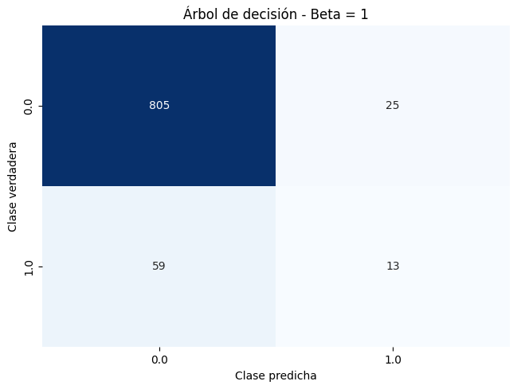
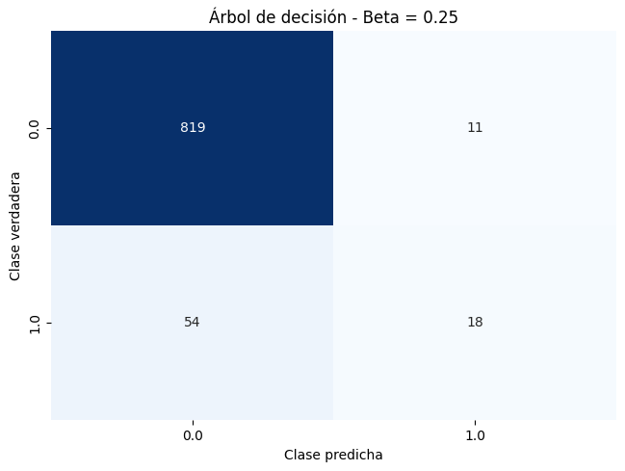


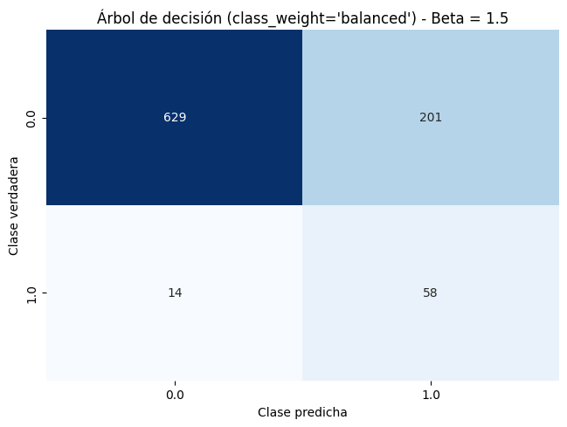
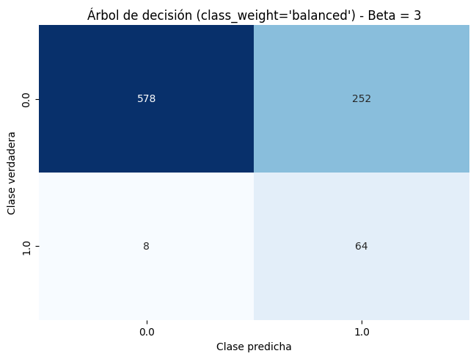




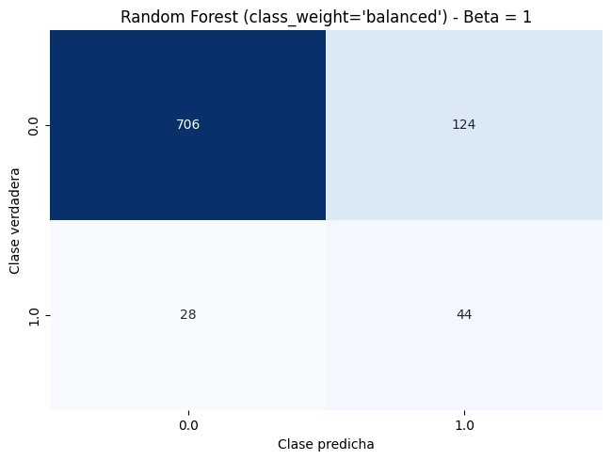


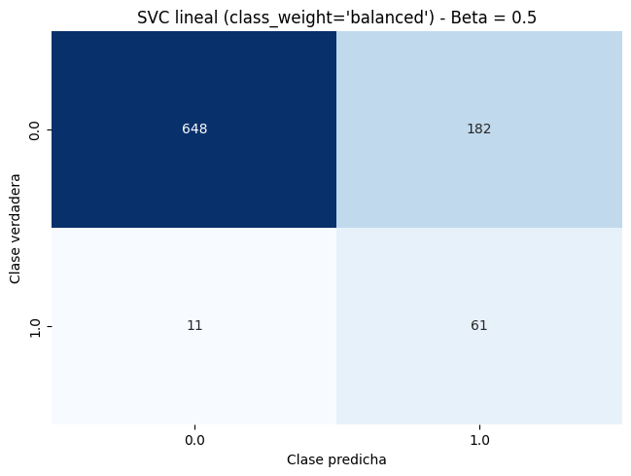


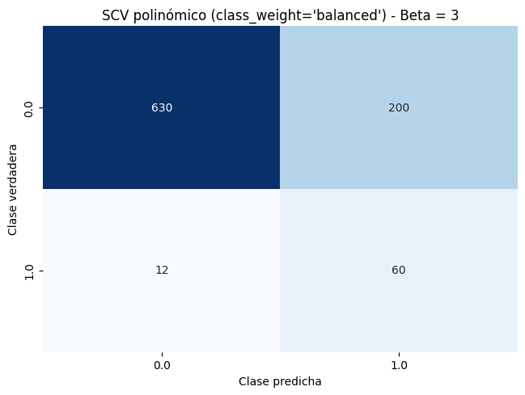

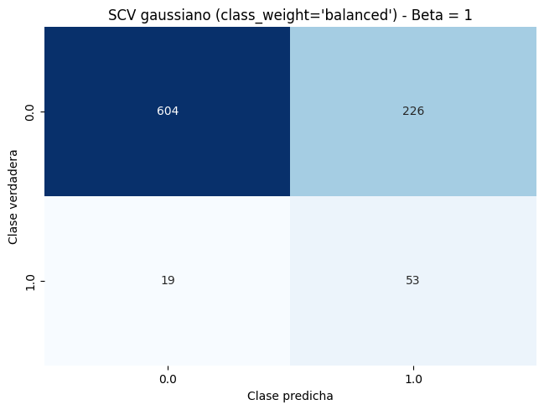
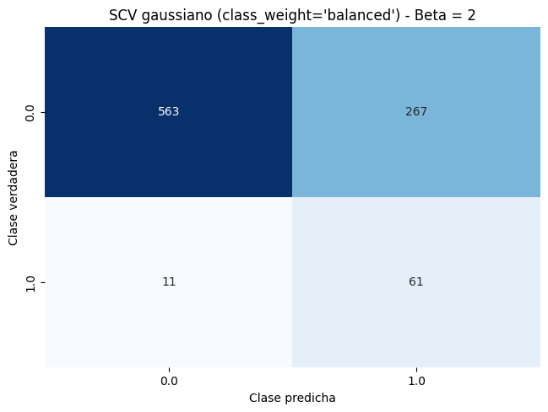

 | 902 | pesos en la ponderación si utiliza class_weight='balanced'
 | 830 | 0.54337349398
 | 72 | 6.2638888889

